Sheet1
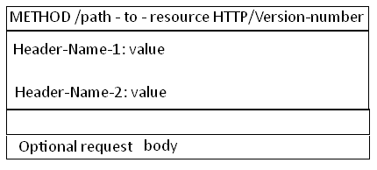
Hyper text transfer protocol
 | 发展历程
 |  | 版本 | 制定组织
 |  | Http1.0 | WWW+IETF(Internet Engineering task force) |  |  |  |  | RFC 1945
 |  | Http1.1 | WWW+IETF(Internet Engineering task force) |  |  |  |  | RFC 2616

 |  | HTTP是TCP/IP协议中的应用层协议
 |  | 由Request和response构成
 |  | Http是一个无状态协议（同一个客户端的这次请求和上次请求是没有对应关系。）

 | 在TCP/IP协议栈中的位置
 |  | HTTP协议通常承载于TCP协议之上，有时也承载于TLS或SSL协议层之上，这个时候，就成了我们常说的HTTPS。

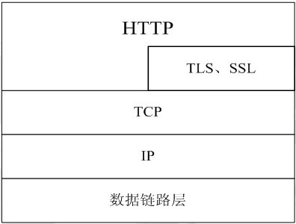

 |  |  | Port
 |  | Https | 80
 |  | Https | 443

 | HTTP的请求响应模型

 |  | HTTP协议永远都是客户端发起请求，服务器回送响应。见下图：

 |  | 这样就限制了使用HTTP协议，无法实现在客户端没有发起请求的时候，服务器将消息推送给客户端。
 |  | HTTP协议是一个无状态的协议，同一个客户端的这次请求和上次请求是没有对应关系。

 | 工作流程
 |  | 1 | 客户端通过浏览器与服务器建立连接，HTTP开始工作
 |  | 2 | 建立连接后，客户端发送请求，请求的具体格式如下
 |  |  |  | URL（Uniform Resource Locator）
 |  |  |  |  | 格式 | schema://host[:port#]/path/.../[;url-params][?query-string][#anchor]
 |  |  |  |  |  |  | scheme | 指定低层使用的协议(例如：http, https, ftp)
 |  |  |  |  |  |  | host | HTTP服务器的IP地址或者域名
 |  |  |  |  |  |  | port# | HTTP服务器的默认端口是80，这种情况下端口号可以省略。
 |  |  |  |  |  |  |  | 如果使用了别的端口，必须指明，例如 http://www.cnblogs.com:8080/
 |  |  |  |  |  |  | path | 访问资源的路径
 |  |  |  |  |  |  | url-params | Url参数
 |  |  |  |  |  |  | query-string | 发送给http服务器的数据
 |  |  |  |  |  |  | anchor | 锚
 |  |  |  |  |  | http://www.mywebsite.com/sj/test;id=8079?name=sviergn&x=true#stuff
 |  |  |  |  |  |  | Schema: http
 |  |  |  |  |  |  | host: www.mywebsite.com
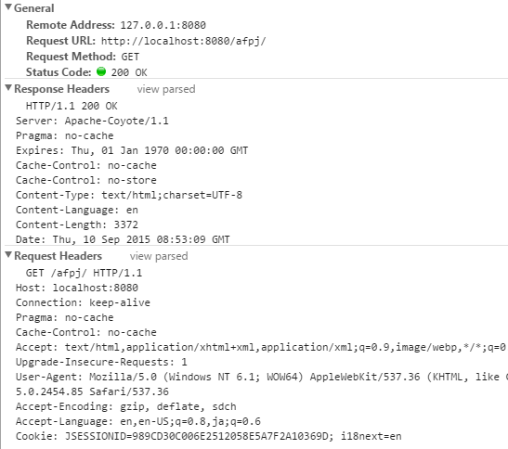
 |  |  |  |  |  |  | path: /sj/test
 |  |  |  |  |  |  | URL params: id=8079
 |  |  |  |  |  |  | Query String: name=sviergn&x=true
 |  |  |  |  |  |  | Anchor: stuff

 |  |  |  | 协议版本号
 |  |  |  | MIME
 |  |  |  |  | 请求修饰符
 |  |  |  |  | 客户机信息
 |  |  |  |  | 可能的内容
 |  | 3 | 服务器接收到请求后，给与相应，其格式为
 |  |  |  | 一个状态行，包括信息协议和版本号
 |  |  |  | 一个成功或错误的代码
 |  |  |  | MIME
 |  |  |  |  | 服务器信息
 |  |  |  |  | 实体信息
 |  |  |  |  | 可能的内容

 |  | 4 | 客户端接收服务器所返回的信息通过浏览器显示在用户的显示屏上，
 |  |  | 然后客户机与服务器断开连接。

 | HTTP消息的结构
 |  | 第一部分叫请求行， 第二部分叫http header, 第三部分是body. header和body之间有个空行， 结构如下图

